Solicitud gráfica
 | Área: | Matemáticas |  |  | Fecha:
 | Grado: | 7 |  |  | 2016-01-25
 | Título del tema: | Los números racionales |  |  | ¿Cuaderno de estudio o recurso? | Recurso
 | Editor: | Adriana Ma. Pachón |  |  | Motor del recurso | M7A

 | Código guión o recurso: | MA_07_05_CO_REC190 | ← Para determinar este código, visite la hoja de Ayuda
 |  |  |  |  | ESPECIFICACIÓN DE ARCHIVOS A ENTREGAR
Núm. | Archivo Shutterstock o ruta en web | Imagen para: | Tipo | Ubicación de la imagen en el recurso M7A | Nombre imagen SMALL | Tamaño imagen SMALL | Nombre imagen ZOOM | Tamaño imagen ZOOM | Descripción | Observaciones
IMG01 | Ver descripción | Recurso M7A | Ilustración | Respuesta | MA_07_05_CO_REC190_IMG01.png | 110 x 110 px |  |  | Imagen para respuesta 1 pregunta 1 | 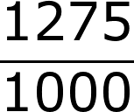
IMG02 | Ver descripción | Recurso M7A | Ilustración | Respuesta | MA_07_05_CO_REC190_IMG02.png | 110 x 110 px |  |  | Imagen para respuesta 2 pregunta 1 | 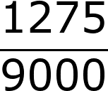
IMG03 | Ver descripción | Recurso M7A | Ilustración | Respuesta | MA_07_05_CO_REC190_IMG03.png | 110 x 110 px |  |  | Imagen para respuesta 3 pregunta 1 | 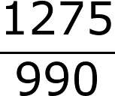

 |  |  |  |  |  |  |  |  |  | Elaborar imagen

